Instruções
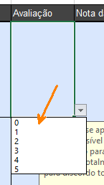
1
 | Leia atentamente os parâmetros mínimos e os riscos associados, e escolha o valor da avaliação no menu drop down:

2
 | Observe a formação automática das notas da fase e, após a avaliação completa dos itens, a nota da avaliação geral. |  | 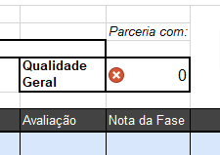

3
 | A notas da fase e geral foram fixadas de acordo com os seguintes critérios:

 | Menor que 70 | Insuficiente - Será necessário reforço nos aspectos que receberam piores avaliações
 | Maior que 70 e menor que 80 | Atenção: Pode haver a necessidade de reforço de algum item da avaliação, mas pode-se avaliar o custo-benefício da continuidade do processo
 | Igual ou maior que 80 | Qualidade suficiente (fazer análise qualitativa se houver falha em item importante)

